Баг-репорт
ID | Название БР | Приоритет | Предусловия | Шаги воспроизведения | Ожидаемый результат | Фактический результат | Скринкат
BUG1 | Ответ 400 Bad Request при отправке POST /api/v1/kits/:id/products на добавление первого продукта в пустой набор | Блокирующий | 1. API доступно и отвечает на запросы 2. В системе существует набор с ID=1 3. В системе существует продукт с ID=1 4. Набор содержит менее 30 продуктов (или пуст) | 1. Открыть Postman 2.Отправить POST запрос на /api/v1/kits/1/products 3.В теле запроса указать: { "productsList": [ { "id": 1, "quantity": 1 } ] } | Status Code: 200 OK / 201 Created Body: { "code": 200, "message": "Продукт добавлен в набор" } | Status Code: 400 Bad Request Body: { "code": 400, "message": "Не более 30 продуктов в наборе" }
BUG2 | Ответ 400 Bad Request с неверным сообщением "Не более 30 продуктов в наборе" вместо "Продукт не найден" при отправке POST /api/v1/kits/:id/products с несуществующим product_id=88888 | Стандартный | 1. API доступно и отвечает на запросы 2.В системе существует набор с ID=1 3. В системе НЕ существует продукт с ID=88888 | 1. Открыть Postman 2. Создать POST запрос на /api/v1/kits/5/products 3. В теле запроса указать: { "productsList": [ { "id": 88888, "quantity": 1 } ] } | Status Code: 400 Bad Request Body: { "code": 400, "message": "Продукт не найден" } | Status Code: 200 OK Time: 229 ms Size: 2.21 KB Content-Type: application/json { ... "id": 112, "name": "Заправка для борща Maggi Свекольно-томатная", "price": 79, "weight": 250, "units": "г", "quantity": 1 }, { "quantity": 1 } ], "productsCount": 16 }
BUG3 | Ответ 400 Bad Request с сообщением "Не более 30 продуктов в наборе" вместо валидации обязательных полей при о тправке POST /api/v1/kits/:id/products с пустым productsList | Стандартный | 1.API доступно и отвечает на запросы 2.В системе существует набор с ID=1 3.Отправляется запрос с отсутствующими обязательными полями | 1. Открыть Postman 2. Создать POST запрос на /api/v1/kits/1/products 3.В Body (raw, JSON) ввести пустой объект или запрос без обязательных полей: { "productsList": [] } | Status Code: 400 Bad Request Body: { "code": 400, "message": "Поле productsList обязательно" } | Status Code: 400 Bad Request Body: { "code": 400, "message": "Не более 30 продуктов в наборе" }
BUG4 | Ответ 200 OK с isItPossible ToDeliver="true" вместо "false" при отправке POST /fast-delivery/v3.1.1/ calculate-delivery.xml на адрес вне зоны доставки (г. Владивосток, ул. Дальняя, д. 100) | Критический | 1. API доступно и отвечает на запросы 2. Адрес "г. Владивосток, ул. Дальняя, д. 100" находится вне зоны доставки | 1. Открыть Postman 2. Создать POST запрос с XML body 3. Ввести данные: <InputModel> <address> <city>Владивосток</city> <street>ул. Дальная</street> <house>100</house> </address> <productsCount>2</productsCount> <productsWeight>5.1</productsWeight> <deliveryTime>20</deliveryTime> </InputModel> | Status Code: 200 OK Response: <response name="..." isItPossibleToDeliver="false" hostDeliveryCost="0" clientDeliveryCost="0"> <message>Доставка недоступна</message> </response> | 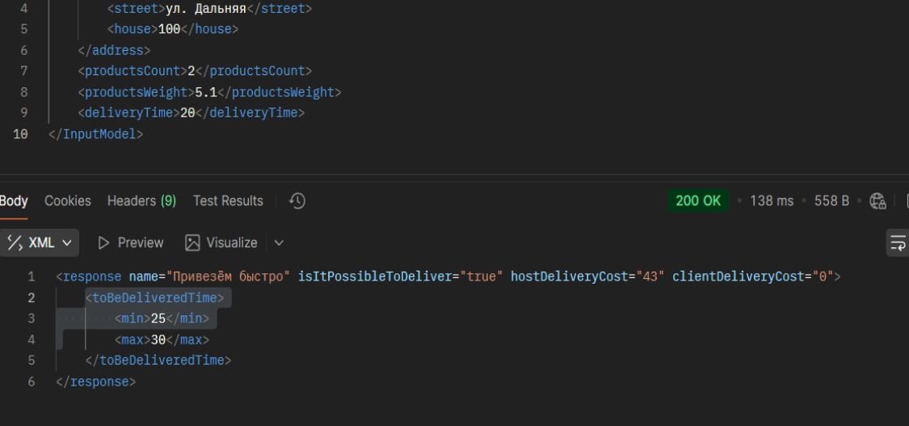  Status Code: 200 OK Response: <response name="Привезём быстро" isItPossibleToDeliver="true" hostDeliveryCost="43" clientDeliveryCost="0"> <toBeDeliveredTime> <min>25</min> <max>30</max> </toBeDeliveredTime> </response>
BUG5 | Ответ 200 OK вместо 400 Bad Request при отправке POST /fast-delivery/v3.1.1/calculate- delivery.xml с невалидным адресом (спецсимволы "@@@##!!!") | Критический | 1. API доступно и отвечает на запросы | 1. Открыть Postman 2. Создать POST запрос 3. В Body (XML) ввести: <InputModel> <address>@@@##!!!</address> <productsCount>2</productsCount> <productsWeight>5.1</productsWeight> <deliveryTime>20</deliveryTime> </InputModel> | Status Code: 400 Bad Request Response: { "code": 400, "message": "Невалидный формат адреса" } | 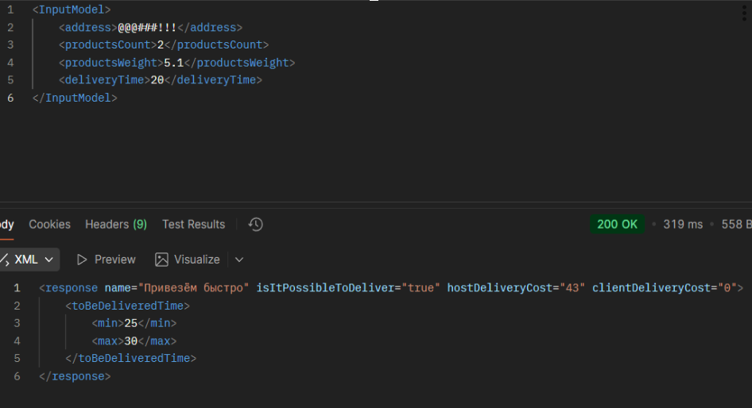 Status Code: 200 OK Response: <response name="Привезём быстро" isItPossibleToDeliver="true" hostDeliveryCost="43" clientDeliveryCost="0"> <toBeDeliveredTime> <min>25</min> <max>30</max> </toBeDeliveredTime> </response>
BUG6 | Ответ 200 OK вместо 400 Bad Request при отправке POST /fast- delivery/v3.1.1/calculate-delivery.xml с отрицательным весом productsWeight="-5.1 | Стандартный | 1. API доступно и отвечает на запросы | 1. Открыть Postman 2. Создать POST запрос 3. В Body (XML) ввести <InputModel> <address>Москва, ул. Примерная, д. 10</address> <productsCount>2</productsCount> <productsWeight>-5.1</productsWeight> <deliveryTime>20</deliveryTime> </InputModel> | Status Code: 400 Bad Request Response: { "code": 400, "message": "Вес товаров не может быть отрицательным" } |  Status Code: 200 OK Response: <response name="Привезём быстро" isItPossibleToDeliver="true" hostDeliveryCost="23" clientDeliveryCost="0"> <toBeDeliveredTime> <min>25</min> <max>30</max> </toBeDeliveredTime> </response>
BUG7 | Ответ 500 Internal Server Error вместо 400 Bad Request при отправке POST /fast-delivery/v3.1.1 /calculate-delivery.xml без обязательного поля productsWeight | Критический | 1. API доступно и отвечает на запросы | 1. Открыть Postman 2. Создать POST запрос 3. В Body (XML) ввести данные без обязательного поля productsWeight: <InputModel> <address>Москва, ул. Примерная, д. 10</address> <productsCount>2</productsCount> <deliveryTime>20</deliveryTime> </InputModel> | Status Code: 400 Bad Request Response: { "code": 400, "message": "Поле productsWeight обязательно" } | Status Code: 500 Internal Server Error Response: { "code": 500, "message": "Cannot read property '0' of undefined" } | 
BUG8 | Ответ 200 OK с неполным списком продуктов при отправке GET /api/v1/ orders/:id — отсутствует продукт "Sprite классический" из корзины | Стандартный | 1.API доступно и отвечает на запросы 2. В системе существует корзина с ID, содержащая минимум 2 продукта: "Сок Jumex апельсин без сахара" "Sprite классический" | 1. Открыть Postman 2. Создать POST запрос 3. Создать корзину с двумя продуктами через POST /api/v1/orders: { "productsList": [ { "id": 1, "quantity": 1, "name": "Сок Jumex апельсин без сахара" }, { "id": 2, "quantity": 1, "name": "Sprite классический" } ] } | Status Code: 200 OK Body: { "productsList": [ { "id": 1, "name": "Сок Jumex апельсин без сахара", "quantity": 1 }, { "id": 2, "name": "Sprite классический", "quantity": 1 } ] } | Status Code: 200 OK Body: { "productsList": [ { "id": 1, "name": "Сок Jumex апельсин без сахара", "quantity": 1 } ] }
BUG9 | Ответ 200 OK с продуктами вместо пустого списка productsList=[] при отправке GET /api/v1/orders/:id для пустой корзины | Критический | 1. API доступно и отвечает на запросы 2. Существует корзина с ID=1, которая должна быть пустой (или создана как пустая) | 1. Открыть Postman 2. Создать POST запрос 3. Отправить GET запрос на получение корзины: Method: GET URL: /api/v1/orders/1 | Status Code: 200 OK Body: { "productsList": [], "total": 0 } | Status Code: 200 OK Body: [ { "id": 1, "name": "Сок Jumex апельсин без сахара", "price": 149, "weight": 473, "units": "мл", "quantity": 3 }, { "id": 3, ... } ]
BUG10 | Ответ 404 Not Found вместо 204 No Content при отправке DELETE /api/v1 /orders/:id на удаление существующей корзины с ID=22 | Стандартный | 1. API доступно и отвечает на запросы 2. В системе должна существовать корзина с ID=22 (созданная ранее через POST /api/v1/orders) | 1. Открыть Postman 2. Создать POST запрос 3. Удаление корзины 4. Method: DELETE URL: /api/v1/orders/22 | Status Code: 204 No Content Body: (пустое тело) | 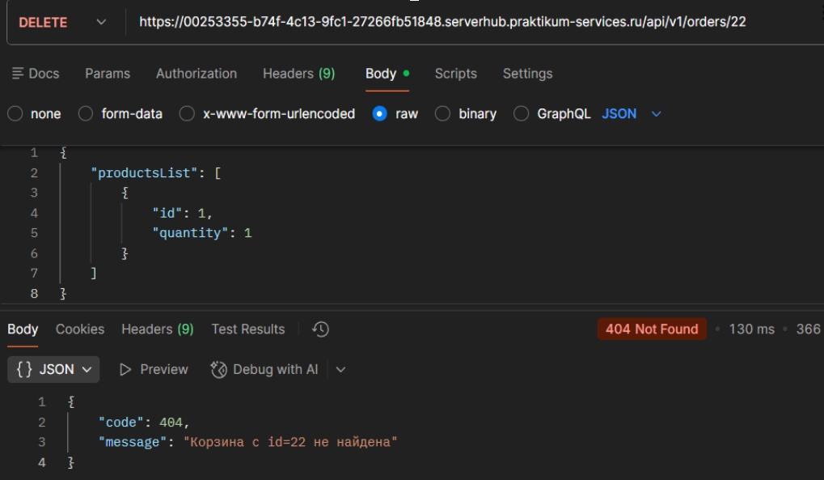 Status Code: 404 Not Found Body: { "code": 404, "message": "Корзина с id=22 не найдена" }
BUG11 | Ответ 500 Internal Server Error вместо 400 Bad Request при отправке PUT /api/v1/orders/:id с product_id в виде строки "abc" | Критический | 1. API доступно 2. Существует корзина с ID=1 | 1. Отправить PUT /api/v1/orders/1 2. Body: { "productsList": [ { "id": "abc", "quantity": 1 } ] } | Status Code: 400 Bad Request Body: { "code": 400, "message": "Невалидный формат поля id" } | 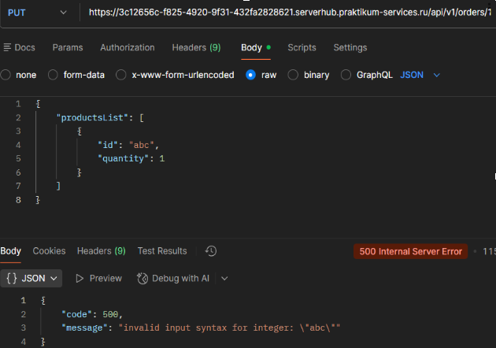 Status Code: 500 Internal Server Error Body: { "code": 500, "message": "invalid input syntax for integer: \"abc\"" }
BUG12 | Ответ 409 Conflict вместо 400 Bad Request при отправке PUT /api/v1/ orders/:id с product_id=-5 | Стандартный | 1. API доступно 2. Существует корзина с ID=1 | 1. Отправить PUT /api/v1/orders/1 2. Body: { "productsList": [ { "id": -5, "quantity": 1 } ] } | Status Code: 400 Bad Request Body: { "code": 400, "message": "ID продукта не может быть отрицательным" } | 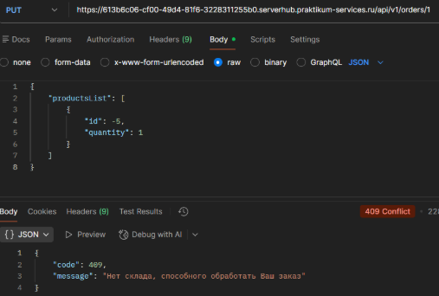 Status Code: 409 Conflict Body: { "code": 409, "message": "Нет склада, способного обработать Ваш заказ" }
BUG13 | Ответ 409 Conflict вместо 400 Bad Request при отправке PUT /api/v1/ orders/:id с product_id=0 | Стандартный | 1. API доступно 2. Существует корзина с ID=1 | 1. Отправить PUT /api/v1/orders/1 2. Body: { "productsList": [ { "id": 0, "quantity": 1 } ] } | Status Code: 400 Bad Request Body: { "code": 400, "message": "ID продукта не может быть равен нулю" } | 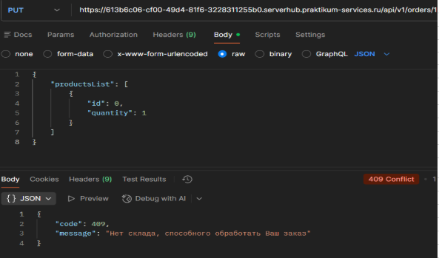 Status Code: 409 Conflict Body: { "code": 409, "message": "Нет склада, способного обработать Ваш заказ" }
BUG14 | Ответ 409 Conflict вместо 400 Bad Request при отправке PUT /api/v1/ orders/:id с product_id=null | Стандартный | 1. API доступно 2. Существует корзина с ID=1 | 1. Отправить PUT /api/v1/orders/1 2. Body: { "productsList": [ { "id": null, "quantity": 1 } ] } | Status Code: 400 Bad Request Body: { "code": 400, "message": "ID продукта не может быть null" } | 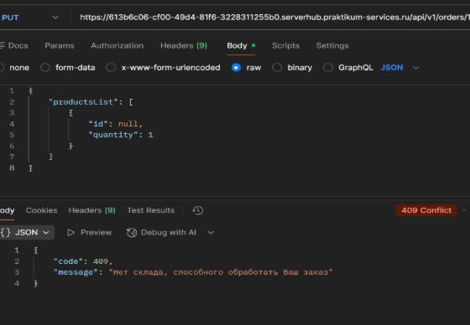 Status Code: 409 Conflict Body: { "code": 409, "message": "Нет склада, способного обработать Ваш заказ" }
BUG15 | Ответ 409 Conflict вместо 400 Bad Request при отправке PUT /api/v1/ orders/:id без обязательного поля product_id | Стандартный | 1. API доступно 2. Существует корзина с ID=1 | 1. Отправить PUT /api/v1/orders/1 2. Body: { "productsList": [ { "quantity": 1 } ] } | Status Code: 400 Bad Request Body: { "code": 400, "message": "Поле id является обязательным" } | 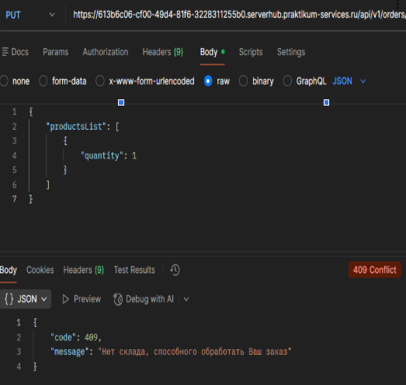 Status Code: 409 Conflict Body: { "code": 409, "message": "Нет склада, способного обработать Ваш заказ" }
BUG16 | Ответ 200 OK со строкой "пять" в поле quantity вместо ошибки 400 Bad Request при отправке PUT / api/v1/orders/:id с quantity="пять" | Критический | 1. API доступно 2. Существует корзина с ID=1 | 1. Отправить PUT /api/v1/orders/1 2. Body: { "productsList": [ { "id": 1, "quantity": "пять" } ] } | Status Code: 400 Bad Request Body: { "code": 400, "message": "Поле quantity должно быть числом" } | 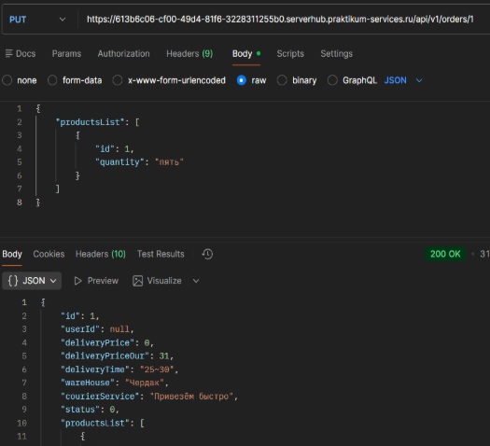 Status Code: 200 OK Body: { "id": 1, "userId": null, "deliveryPrice": 0, ... "productsList": [ { "id": 1, "quantity": "пять" // Строка принята! } ] }
BUG17 | Ответ 200 OK с конкатенацией "1пять-1-1" в поле quantity вместо ошибки 400 Bad Request при отправке PUT /api/v1/orders/:id с quantity=-1 | Критический | 1. API доступно 2. Существует корзина с ID=1 | 1. Отправить PUT /api/v1/orders/1 2. Body: { "productsList": [ { "id": 1, "quantity": -1 } ] } | Status Code: 400 Bad Request Body: { "code": 400, "message": "Количество товаров не может быть отрицательным" } | 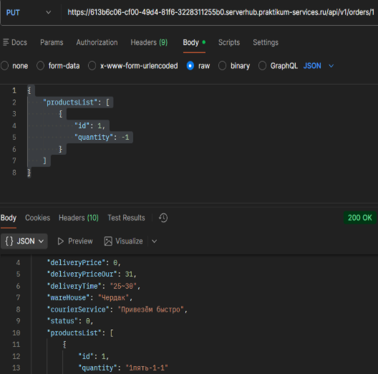 Status Code: 200 OK Body: { ... "productsList": [ { "id": 1, "quantity": "1пять-1-1" // Отрицательное число + конкатенация! } ] }
BUG18 | Ответ 200 OK с конкатенацией "1пять-1-19999999999" в поле quantity вместо ошибки 400 Bad Request при отправке PUT /api/v1/ orders/:id с quantity=9999999999 | Критический | 1. API доступно 2. Существует корзина с ID=1 | 1. Отправить PUT /api/v1/orders/1 2. Body: { "productsList": [ { "id": 1, "quantity": 9999999999 } ] } | Status Code: 400 Bad Request Body: { "code": 400, "message": "Количество товаров превышает максимально допустимое значение" } | 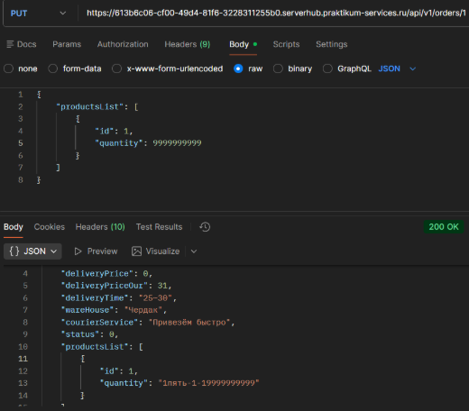 Status Code: 200 OK Body: { ... "productsList": [ { "id": 1, "quantity": "1пять-1-19999999999" // Конкатенация всех невалидных значений! } ] }
BUG19 | Ответ 200 OK с конкатенацией "1пять-1-199999999990" в поле quantity вместо ошибки 400 Bad Request при отправке PUT /api/v1/ orders/:id с quantity=0 | Критический | 1. API доступно 2. Существует корзина с ID=1 | 1. Отправить PUT /api/v1/orders/1 2. Body: { "productsList": [ { "id": 1, "quantity": 0 } ] } | Status Code: 400 Bad Request Body: { "code": 400, "message": "Количество товаров должно быть больше 0" } | Status Code: 200 OK Body: { ... "productsList": [ { "id": 1, "quantity": "1пять-1-199999999990" // Конкатенация с "0"! } ] } | 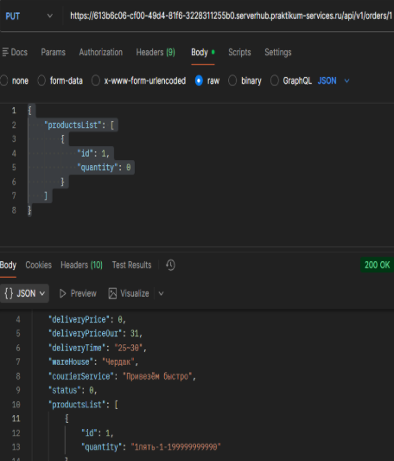
BUG20 | Ответ 200 OK с конкатенацией "1пять-1-199999999990null" в поле quantity вместо ошибки 400 Bad Request при отправке PUT /api/v1 /orders/:id с quantity=null | Критический | 1. API доступно 2. Существует корзина с ID=1 | 1. Отправить PUT /api/v1/orders/1 2. Body: { "productsList": [ { "id": 1, "quantity": null } ] } | Status Code: 400 Bad Request Body: { "code": 400, "message": "Поле quantity не может быть null" } | Status Code: 200 OK Body: { ... "productsList": [ { "id": 1, "quantity": "1пять-1-199999999990null" / / Конкатенация с "null"! } ] }
BUG21 | Ответ 200 OK с конкатенацией "1пять-1-199999999990nullundefined" в поле quantity вместо ошибки 400 Bad Request при отправке PUT /api/v1/orders/:id без поля quantity | Критический | 1. API доступно 2. Существует корзина с ID=1 | 1. Отправить PUT /api/v1/orders/1 2. Body: { "productsList": [ { "id": 1 } ] } | Status Code: 400 Bad Request Body: { "code": 400, "message": "Поле quantity является обязательным" } | Status Code: 200 OK Body: { ... "productsList": [ { "id": 1, "quantity": "1пять-1-199999999990nullundefined" // Конкатенация с "undefined"! } ] }
BUG22 | Ответ 200 OK с пустым массивом productsList=[] вместо ошибки 400 Bad Request при отправке POST /api/v1/orders | Критический | 1. API доступно | 1. Отправить POST /api/v1/orders 2. Body: { "productsList": [] } | Status Code: 400 Bad Request Body: { "code": 400, "message": "Массив productsList не может быть пустым" } | Status Code: 200 OK Body: { "id": 1, "userId": null, ... "productsList": [] // Пустой массив принят! }
BUG23 | Ответ 200 OK с массивом в productsList вместо ошибки 400 Bad Request при отправке POST /api/v1/orders с productsList=null | Критический | 1. API доступно | 1. Отправить POST /api/v1/orders 2. Body: { "productsList": null } | { "code": 400, "message": "Поле productsList не может быть null" } | 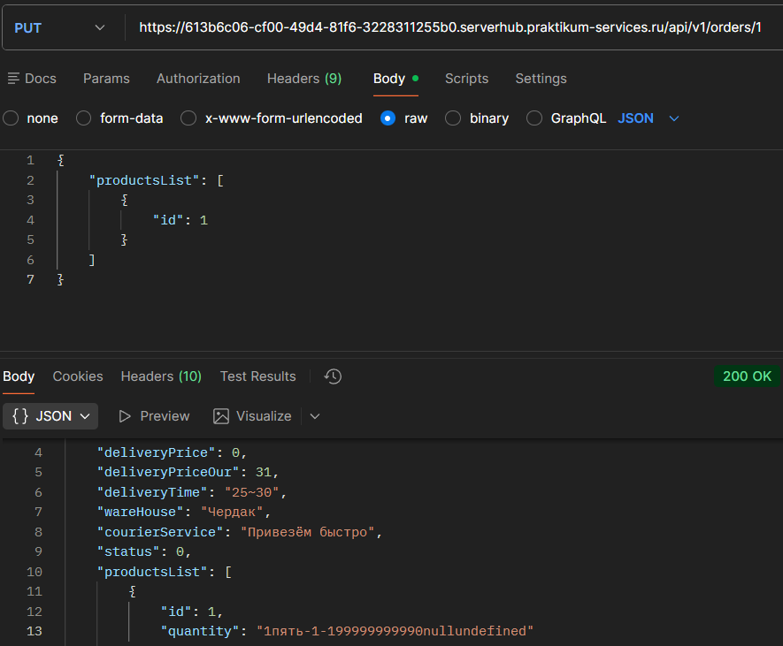 Status Code: 200 OK Body: { "id": 1, "userId": null, ... "productsList": [...] // null принят, но в ответе массив! } | 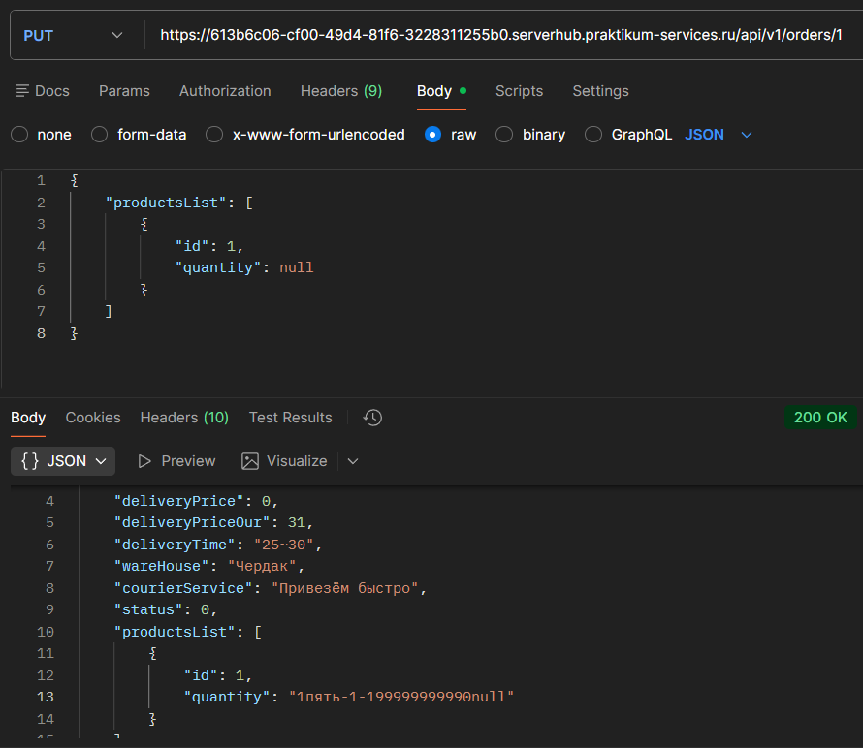
BUG24 | Ответ 200 OK с массивом в productsList вместо ошибки 400 Bad Request при отправке POST /api/v1/orders без поля productsList | Критический | 1. API доступно | 1. Отправить POST /api/v1/orders 2. Body: {} | Status Code: 400 Bad Request Body: { "code": 400, "message": "Поле productsList является обязательным" } | Status Code: 200 OK Body: { "id": 1, "userId": null, ... "productsList": [...] // Поле отсутствует, но API принял! }
BUG25 | Ответ 500 Internal Server Error с сообщением "productsList.find is not a function" вместо ошибки 400 Bad Request при отправке POST /api/v1/orders с productsList={} (объект) | Стандартный | 1. API доступно | 1. Отправить POST /api/v1/orders 2. Body: { "productsList": {} } | Status Code: 400 Bad Request Body: { "code": 400, "message": "Поле productsList должно быть массивом" } | Status Code: 500 Internal Server Error Body: { "code": 500, "message": "productsList.find is not a function" }
BUG26 | Ответ 200 OK с конкатенацией "1пять-1-199999999990nullundefined 1000" в поле quantity вместо ошибки 400 Bad Request при отправке PUT /api/v1/orders/:id с quantity=1000 (превышение склада) | Критический | 1. API доступно 2. На складе < 1000 единиц товара | 1. Отправить PUT /api/v1/orders/1 2. Body: { "productsList": [ { "id": 1, "quantity": 1000 } ] } | Status Code: 400 Bad Request или 409 Conflict Body: { "code": 400, "message": "Недостаточно товаров на складе" } | Status Code: 200 OK Body: { ... "productsList": [ { "id": 1, "quantity": "1пять-1-199999999990nullundefined1000" // ❌ Конкатенация! } ] }
BUG27 | Ответ 409 Conflict с сообщением "Нет склада, способного обработать Ваш заказ" вместо резервирования товара при успешном добавлении в корзину через PUT /api/v1/orders/:id | Критический | 1. API доступно и отвечает на запросы 2. Существует продукт с ID=1 (в наличии на складе) 3. Существует корзина с ID=1 4. На складе доступно ≥ 10 единиц товара | 1. Открыть Postman 2. Зафиксировать начальное количество: GET /api/v1/products/1 3. Отправить PUT запрос на /api/v1/orders/1 4. В Body (JSON) ввести: { "productsList": [ { "id": 1, "quantity": 10 } ] } 5. Проверить остатки: GET /api/v1/products/1 | Status Code: 200 OK Body: { "productsList": [ {"id": 1, "quantity": 10} ] } Stock: уменьшилось на 10 | "Status Code: 409 Conflict Body: { ""code"": 409, ""message"": ""Нет склада, способного обработать Ваш заказ"" }"
BUG28 | Ответ 400 Bad Request с неверным сообщением "Не более 30 продуктов в наборе" вместо "Количество товара не может быть равно нулю" при отправке POST /api/v1/kits/:id/products с quantity=0 | Стандартный | 1. API доступно 2. Существует набор с ID=1 | 1. Отправить POST /api/v1/kits/1/products 2. Body: { "productsList": [ { "id": 1, "quantity": 0 } ] } | Status Code: 400 Bad Request Body: { "code": 400, "message": "Количество товара не может быть равно нулю" } | Status Code: 400 Bad Request Body: { "code": 400, "message": "Не более 30 продуктов в наборе" }
BUG29 | Ответ 400 Bad Request с неверным сообщением "Не более 30 продуктов в наборе" вместо "Массив productsList не может быть пустым" при отправке POST /api/v1/kits/:id/products с productsList=[] | Стандартный | 1. API доступно 2. Существует набор с ID=1 | 1. Отправить POST /api/v1/kits/1/products 2. Body: { "productsList": [] } | Status Code: 400 Bad Request Body: { "code": 400, "message": "Массив productsList не может быть пустым" } | Status Code: 400 Bad Request Body: { "code": 400, "message": "Не более 30 продуктов в наборе" }
BUG30 | Ответ 400 Bad Request с неверным сообщением "Не более 30 продуктов в наборе" вместо "Поле productsList является обязательным" при отправке POST /api/v1/kits/:id/ products без поля productsList | Стандартный | 1. API доступно 2. Существует набор с ID=1 | 1. Отправить POST /api/v1/kits/1/products 2. Body: {} | Status Code: 400 Bad Request Body: { "code": 400, "message": "Поле productsList является обязательным" } | Status Code: 400 Bad Request Body: { "code": 400, "message": "Не более 30 продуктов в наборе" }
BUG31 | Ответ 500 Internal Server Error с сообщением "productsList.find is not a function" вместо ошибки 400 Bad Request при отправке POST /api/v1/kits/:id/products с productsList ="data" (строка) | Стандартный | 1. API доступно 2. Существует набор с ID=1 | 1. Отправить POST /api/v1/kits/1/products 2. Body: { "productsList": "data" } | Status Code: 400 Bad Request Body: { "code": 400, "message": "Поле productsList должно быть массивом" } | Status Code: 500 Internal Server Error Body: { "code": 500, "message": "productsList.find is not a function" }
BUG32 | Ответ 500 Internal Server Error с сообщением "productsList.find is not a function" вместо ошибки 400 Bad Request при отправке POST /api/v1/ kits/:id/products с productsList=123 | Стандартный | 1. API доступно 2. Существует набор с ID=1 | 1. Отправить POST /api/v1/kits/1/products 2. Body: { "productsList": 123 } | Status Code: 400 Bad Request Body: { "code": 400, "message": "Поле productsList должно быть массивом" } | Status Code: 500 Internal Server Error Body: { "code": 500, "message": "productsList.find is not a function" }
BUG33 | Ответ 400 Bad Request с неверным сообщением "Не более 30 продуктов в наборе" вместо "Поле id должно быть числом" при отправке POST /api/v1/kits/:id/products с id="10" | Стандартный | 1. API доступно 2. Существует набор с ID=1 | 1. Отправить POST /api/v1/kits/1/products 2. Body: { "productsList": [ { "id": "10", "quantity": 1 } ] } | Status Code: 400 Bad Request Body: { "code": 400, "message": "Поле id должно быть числом" } | Status Code: 400 Bad Request Body: { "code": 400, "message": "Не более 30 продуктов в наборе" }
BUG34 | Ответ 400 Bad Request с неверным сообщением "Не более 30 продуктов в наборе" вместо "Поле id должно быть числом" при отправке POST /api/v1/kits/:id/products с id="abc" | Стандартный | 1. API доступно 2. Существует набор с ID=1 | 1. Отправить POST /api/v1/kits/1/products 2. Body: { "productsList": [ { "id": "abc", "quantity": 1 } ] } | Status Code: 400 Bad Request Body: { "code": 400, "message": "Поле id должно быть числом" } | Status Code: 400 Bad Request Body: { "code": 400, "message": "Не более 30 продуктов в наборе" }
BUG35 | Ответ 400 Bad Request с неверным сообщением "Не более 30 продуктов в наборе" вместо "Поле id должно быть числом" при отправке POST /api/v1/kits/:id/products с id="!@#" | Стандартный | 1. API доступно 2. Существует набор с ID=1 | 1. Отправить POST /api/v1/kits/1/products 2. Body: { "productsList": [ { "id": "!@#", "quantity": 1 } ] } | Status Code: 400 Bad Request Body: { "code": 400, "message": "Поле id должно быть числом" } | Status Code: 400 Bad Request Body: { "code": 400, "message": "Не более 30 продуктов в наборе" }
BUG36 | Ответ 400 Bad Request с неверным сообщением "Не более 30 продуктов в наборе" вместо "Поле id должно быть числом" при отправке POST /api/v1/kits/:id/products с id=true | Стандартный | 1. API доступно 2. Существует набор с ID=1 | 1. Отправить POST /api/v1/kits/1/products 2. Body: { "productsList": [ { "id": true, "quantity": 1 } ] } | Status Code: 400 Bad Request Body: { "code": 400, "message": "Поле id должно быть числом" } | Status Code: 400 Bad Request Body: { "code": 400, "message": "Не более 30 продуктов в наборе" }
BUG37 | Ответ 400 Bad Request с неверным сообщением "Не более 30 продуктов в наборе" вместо "Поле id должно быть целым числом" при отправке POST /api/v1/kits/:id/products с id=10.5 | Стандартный | 1. API доступно 2. Существует набор с ID=1 | 1. Отправить POST /api/v1/kits/1/products 2. Body: { "productsList": [ { "id": 10.5, "quantity": 1 } ] } | Status Code: 400 Bad Request Body: { "code": 400, "message": "Поле id должно быть целым числом" } | Status Code: 400 Bad Request Body: { "code": 400, "message": "Не более 30 продуктов в наборе" }
BUG38 | Ответ 400 Bad Request с неверным сообщением "Не более 30 продуктов в наборе" вместо "Поле id превышает максимальное значение" при отправке POST /api/v1/kits/:id/products с id=2147483648 | Стандартный | 1. API доступно 2. Существует набор с ID=1 | 1. Отправить POST /api/v1/kits/1/products 2. Body: { "productsList": [ { "id": 2147483648, "quantity": 1 } ] } | Status Code: 400 Bad Request Body: { "code": 400, "message": "Поле id превышает максимальное значение" } | Status Code: 400 Bad Request Body: { "code": 400, "message": "Не более 30 продуктов в наборе" }
BUG39 | Ответ 400 Bad Request с неверным сообщением "Не более 30 продуктов в наборе" вместо "Поле id не может быть null" при отправке POST /api/v1/kits/:id/products с id=null | Стандартный | 1. API доступно 2. Существует набор с ID=1 | 1. Отправить POST /api/v1/kits/1/products 2. Body: { "productsList": [ { "id": null, "quantity": 1 } ] } | Status Code: 400 Bad Request Body: { "code": 400, "message": "Поле id не может быть null" } | Status Code: 400 Bad Request Body: { "code": 400, "message": "Не более 30 продуктов в наборе" }
BUG40 | Ответ 400 Bad Request с неверным сообщением "Не более 30 продуктов в наборе" вместо "Поле quantity должно быть числом" при отправке POST /api/v1/kits/:id/products с quantity="5" | Стандартный | 1. API доступно 2. Существует набор с ID=1 | 1. Отправить POST /api/v1/kits/1/products 2. Body: { "productsList": [ { "id": 1, "quantity": "5" } ] } | Status Code: 400 Bad Request Body: { "code": 400, "message": "Поле quantity должно быть числом" } | Status Code: 400 Bad Request Body: { "code": 400, "message": "Не более 30 продуктов в наборе" }
BUG41 | Ответ 400 Bad Request с неверным сообщением "Не более 30 продуктов в наборе" вместо "Поле quantity должно быть числом" при отправке POST /api/v1/kits/:id/products с quantity="abc" | Стандартный | 1. API доступно 2. Существует набор с ID=1 | 1. Отправить POST /api/v1/kits/1/products 2. Body: { "productsList": [ { "id": 1, "quantity": "abc" } ] } | Status Code: 400 Bad Request Body: { "code": 400, "message": "Поле quantity должно быть числом" } | Status Code: 400 Bad Request Body: { "code": 400, "message": "Не более 30 продуктов в наборе" }
BUG42 | Ответ 400 Bad Request с неверным сообщением "Не более 30 продуктов в наборе" вместо "Поле quantity должно быть числом" при отправке POST /api/v1/kits/:id/products с quantity=false | Стандартный | 1. API доступно 2. Существует набор с ID=1 | 1. Отправить POST /api/v1/kits/1/products 2. Body: { "productsList": [ { "id": 1, "quantity": false } ] } | Status Code: 400 Bad Request Body: { "code": 400, "message": "Поле quantity должно быть числом" } | Status Code: 400 Bad Request Body: { "code": 400, "message": "Не более 30 продуктов в наборе" }
BUG43 | Ответ 400 Bad Request с неверным сообщением "Не более 30 продуктов в наборе" вместо "Поле quantity должно быть целым числом" при отправке POST /api/v1/kits/:id/products с quantity=5.5 | Стандартный | 1. API доступно 2. Существует набор с ID=1 | 1. Отправить POST /api/v1/kits/1/products 2. Body: { "productsList": [ { "id": 1, "quantity": 5.5 } ] } | Status Code: 400 Bad Request Body: { "code": 400, "message": "Поле quantity должно быть целым числом" } | Status Code: 400 Bad Request Body: { "code": 400, "message": "Не более 30 продуктов в наборе" }
BUG44 | Ответ 400 Bad Request с неверным сообщением "Не более 30 продуктов в наборе" вместо "Поле quantity превышает максимальное значение" при отправке POST /api/v1/kits/:id/ products с quantity=2147483648 | Стандартный | 1. API доступно 2. Существует набор с ID=1 | 1. Отправить POST /api/v1/kits/1/products 2. Body: { "productsList": [ { "id": 1, "quantity": 2147483648 } ] } | Status Code: 400 Bad Request Body: { "code": 400, "message": "Поле quantity превышает максимальное значение" } | Status Code: 400 Bad Request Body: { "code": 400, "message": "Не более 30 продуктов в наборе" }
BUG45 | Ответ 400 Bad Request с неверным сообщением "Не более 30 продуктов в наборе" вместо "Поле quantity не может быть null" при отправке POST /api/v1/kits/:id/products с quantity=null | Стандартный | 1. API доступно 2. Существует набор с ID=1 | 1. Отправить POST /api/v1/kits/1/products 2. Body: { "productsList": [ { "id": 1, "quantity": null } ] } | Status Code: 400 Bad Request Body: { "code": 400, "message": "Поле quantity не может быть null" } | Status Code: 400 Bad Request Body: { "code": 400, "message": "Не более 30 продуктов в наборе" }
BUG46 | Ответ 400 Bad Request с неверным сообщением "Не более 30 продуктов в наборе" вместо "Поле quantity не может быть отрицательным" при отправке POST /api/v1/kits/:id/products с quantity=-5 | Стандартный | 1. API доступно 2. Существует набор с ID=1 | 1. Отправить POST /api/v1/kits/1/products 2. Body: { "productsList": [ { "id": 1, "quantity": -5 } ] } | Status Code: 400 Bad Request Body: { "code": 400, "message": "Поле quantity не может быть отрицательным" } | Status Code: 400 Bad Request Body: { "code": 400, "message": "Не более 30 продуктов в наборе" }
BUG47 | Ответ 400 Bad Request с неверным сообщением "Не более 30 продуктов в наборе" вместо "Поле quantity не может быть равно нулю" при отправке POST /api/v1/kits/:id/products с quantity=0 | Стандартный | 1. API доступно 2. Существует набор с ID=1 | 1. Отправить POST /api/v1/kits/1/products 2. Body: { "productsList": [ { "id": 1, "quantity": 0 } ] } | Status Code: 400 Bad Request Body: { "code": 400, "message": "Поле quantity не может быть равно нулю" } | Status Code: 400 Bad Request Body: { "code": 400, "message": "Не более 30 продуктов в наборе" }
BUG48 | Ответ 500 Internal Server Error с сообщением "Cannot destructure property 'productsCount' of 'r' as it is undefined" вместо 400 Bad Request или 200 OK при отправке POST /fast-delivery/v3.1.1/ calculate-delivery.xml с quantity=0 | Стандартный | 1. API доступно | 1. Отправить POST /fast-delivery/v3.1.1/ calculate-delivery.xml 2. Body XML: <deliveryCalculation> <quantity>0</quantity> <weight>1</weight> <time>10</time> </deliveryCalculation> | Status Code: 400 Bad Request (если 0 невалидно) Body: <error><message>Значение quantity должно быть больше 0</message></error> или Status Code: 200 OK (если 0 валидно) Body: <deliveryResult><cost>...</cost></deliveryResult> | Status Code: 500 Internal Server Error Body: { "code": 500, "message": "Cannot destructure property 'productsCount' of 'r' as it is undefined." }
BUG49 | Ответ 200 OK с XML-обёрткой <response name="Привезём быстро"> вместо JSON при отправке POST /fast-delivery/v3.1.1/ calculate-delivery.xml с quantity=1, weight=0.1 | Стандартный | 1. API доступно | 1. Отправить POST /fast-delivery/v3.1.1/ calculate-delivery.xml 2. Body XML: <deliveryCalculation> <quantity>1</quantity> <weight>0.1</weight> <time>10</time> </deliveryCalculation> | Status Code: 200 OK Body: { "clientDeliveryCost": 43, "hostDeliveryCost": 25, "isItPossibleToDeliver": true } | Status Code: 200 OK Body: {<response name="Привезём быстро" isItPossibleToDeliver="true" hostDeliveryCost="43" clientDeliveryCost="0"> <toBeDeliveredTime> <min>25</min> <max>30</max> </toBeDeliveredTime> </response> }
BUG50 | Ответ 200 OK с пустым <response name="Привезём быстро"/> без полей available и message вместо {"available": false, "message": "Доставка недоступна"} при отправке POST /fast-delivery/v3.1.1/calculate- delivery.xml с productsCount=0 | Стандартный | 1. API доступно | 1. Отправить POST /fast-delivery/v3.1.1/ calculate-delivery.xml 2. Body XML: <InputModel> <productsCount>0</productsCount> <productsWeight>1</productsWeight> <deliveryTime>10</deliveryTime> </InputModel> | Status Code: 200 OK Body: { "available": false, "message": "Доставка недоступна" } | 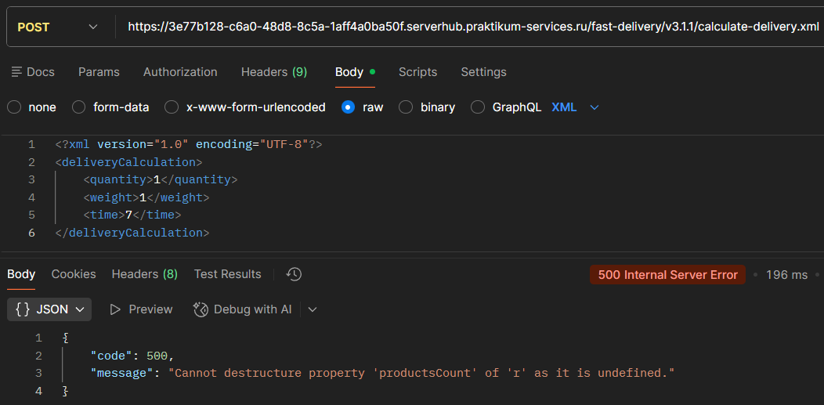 Status Code: 200 OK Body: <response name="Привезём быстро"/>
BUG51 | Ответ 200 OK с isItPossibleToDeliver= "true" вместо ошибки 400 Bad Request при отправке POST /fast-delivery /v3.1.1/calculate-delivery.xml с productsCount="abc" | Критический | 1. API доступно | 1. Отправить POST /fast-delivery/v3.1.1/ calculate-delivery.xml 2. Body XML: <InputModel> <productsCount>abc</productsCount> <productsWeight>1</productsWeight> <deliveryTime>10</deliveryTime> </InputModel> | Status Code: 400 Bad Request Body: { "code": 400, "message": "Поле productsCount должно быть числом" } | Status Code: 200 OK Body: <response name="Привезём быстро" isItPossibleToDeliver="true" ...> <toBeDeliveredTime> <min>25</min> <max>30</max> </toBeDeliveredTime> </response>
BUG52 | Ответ 500 Internal Server Error с сообщением "Cannot read property '0' of undefined" вместо ошибки 400 Bad Request при отправке POST /fast-delivery/v3.1.1/ calculate-delivery.xml без поля productsWeight | Критический | 1. API доступно | 1. Отправить POST /fast-delivery/v3.1.1/ calculate-delivery.xml 2. Body XML: <InputModel> <productsCount>1</productsCount> <deliveryTime>2</deliveryTime> </InputModel> | Status Code: 400 Bad Request Body: { "code": 400, "message": "Поле productsWeight является обязательным" } | Status Code: 500 Internal Server Error Body: { "code": 500, "message": "Cannot read property '0' of undefined" }
BUG53 | Ответ 409 Conflict с сообщением "Нет склада, способного обработать Ваш заказ" вместо 400 Bad Request "Недостаточно товаров на складе" при обновлении количества товаров в заказе через PUT /api/v1/orders/1 | Критический | 1.API доступно и отвечает на запросы 2. В системе существует корзина с ID=1 3. В системе существует продукт с ID=1 4. Количество товара на складе 5 или меньше) | "1. Отправить PUT /api/v1/orders/1 2. Body: { "productsList": [ { "id": 1, "quantity": 6 } ] } | Status Code: 400 Bad Request Content-Type: application/json { "code": 400, "message": "Недостаточно товаров на складе" } | Status Code: 409 Conflict Time: 221 ms Size: 403 B Content-Type: application/json { "code": 409, "message": "Нет склада, способного обработать Ваш заказ" }

